do0418,0419
 | Basic認証でログインした後、ログアウトをいくらしても、再度Basic認証がきかれない

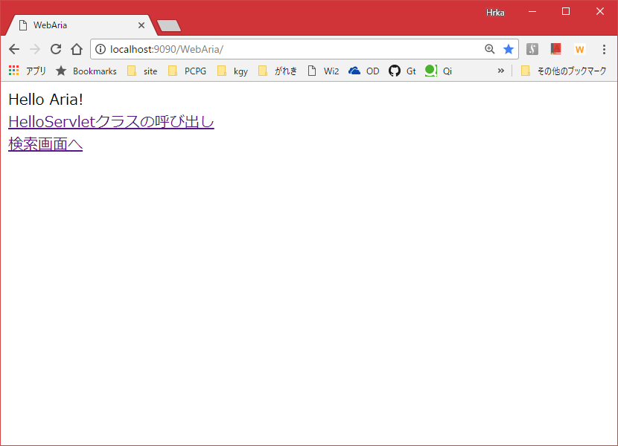

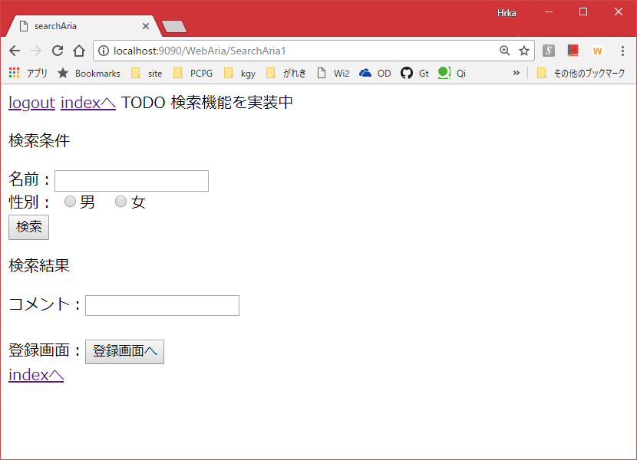

protected void doGet(HttpServletRequest request,
HttpServletResponse response) throws ServletException, IOException {
HttpSession s = request.getSession();
s.invalidate();
this.getServletContext().getRequestDispatcher("/index.html")
.forward(request, response);
}


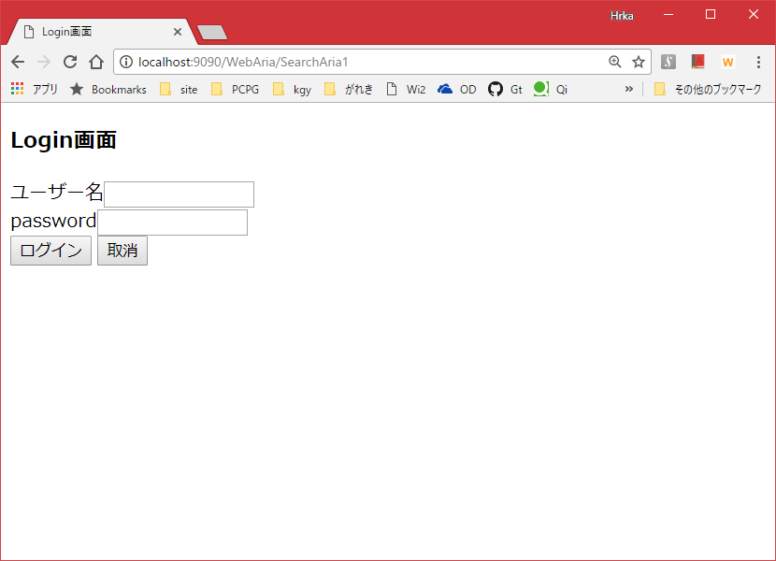






 | ・Basic認証、Cookie、セッション管理について、整理する。あとでQiitaに挙げること
 | 「安全なWebアプリケーションの作り方」本
 | ⇒0420対応した
 | ・sampleソースがPHPで動作しているので、linuxサーバーでphpの動作確認ができるようにする
 | ⇒0420対応した
 | ・エクセルにlinuxコマンドよく使うものをまとめるのでなく、qiitaを変種サイトとして使ってもいいかも・・

2018-04-19

 | ・qiitaだと編集内容のブラッシュアップも公開されてしまう。限定公開機能を利用する。
 | それでも微妙なら、以下でオンラインめもをどれか選んで利用する
 | https://geechs-magazine.com/tag/lifehack/20160113/2
 | ⇒esaで日報作成を試してみる。
 | https://iwatakhr69.esa.io/posts/new

do0415補足
0410 検討中
セキュリティに偏りすぎ・・・
DBの関連を膨らませる
⇒0415
＞WonFesSys機能
⇒これを作成するつもりで、設計する
＞技術力を身に着けるため、やりたいこと
⇒作成間をたてる
 |  |  | 12月 |  | 12月
要件定義を見直した
 | C:\Users\rock\OneDrive\ドキュメント\webapl\WonFesSys\00.要件\WonFesSys.xlsx

 | ↓
 | ＞技術力を身に着けるため、やりたいこと
 | ＞サービスとしてほしいもの
 | これらをうまくまとめたい

 | 作りたい機能をとりあえずあげる（サービスとして必要かは一旦おく

 |  |  | 作業の進め方
 |  |  | ☆１・・業務で必要と感じるものに限定、読書かつ動作確認 ※なるべく時間をかけすぎない
 |  |  | ☆２・・設計書の機能のうち業務で必要と感じるものから作成⇒設計に近づけ再作成
 |  |  | ☆３・・設計書どおり機能を作成する、業務で役立つか不明でも、設計した以上作成する。
 | WonFesSys機能 | 技術力を身に着けるため、やりたいこと
Y氏より | 掲示板（ログイン、画像投稿、データダウンロード | ※以下にあるので略 | ー
サービスより | ログイン、ログアウト | G1、Basic認証、クッキー、セッションの利用⇒P39-50 G3-1,敢えて脆弱にして、Webセキュリティをlibを使わず実装する（実装方法は、本参照 G3-3,xss⇒P88、セッションID⇒P158-183 G3-4,代表的なセキュリティ機能の知識を得る⇒P307-363 04/26 TODO SSOの概要を理解する | G1,Basiｃ認証、クッキー、セッション⇒☆１⇒04/23 完了 G3-1⇒☆１⇒04/23 サーブレットのみ利用。⇒0502完了 G3-3、クロスサイトスクリプティング⇒☆２⇒04/23 完了 セッションID⇒☆１⇒04/23 P174 セッションIDの固定化攻撃についてあとでやる G3-4⇒☆１（読書のみでもいいかも） | 設計済
 | アカウント登録・削除 | G1,G3-1 | G1⇒☆２⇒0502 優先度下げ、DBから手動削除としておく G3-1の観点不要とする | 設計済
 | アカウント情報の確認 |  | ☆２ | 設計済
 | お気に入り登録した作品、ディーラー情報の確認 |  | ☆２ | 設計済
 | ディーラー情報の検索 | G3-2、文字エンコーディング | G3-2⇒☆１ | 設計済
 | ディーラー情報の登録 | G2-1、大量のディーラー情報と作品情報の登録に対して実行計画、レプリ G4-1、大量データ登録をシェルを使って、登録する（パッチ） | G2-1⇒☆２ G4-1⇒☆２、難しければ☆１ | 設計済
 | ディーラー情報をお気に入り登録 |  | 不要 | 作品をお気に入りできればよいため
 | 作品情報の登録 | G2-1、G4-1 | G2-1⇒☆２ G4-1⇒☆２、難しければ☆１ | 設計済
 | 作品情報をお気に入り登録 |  | ☆２ | 設計済
 | 作品情報の検索 |  |  | TODO検討
 | 地図をポップアップで表示し、ディーラーの場所がわかる |  | ☆２ | 設計済
 | 作品画像、アイコン画像の登録 | G1 | ☆２ | 設計済
 | チャネル（PC,スマホ）によって、適切なデザインになる |  | ー | 画面設計はせず、レスポンシブルデザインに任せる⇒設計済みとする

技術力を身に着けるため、やりたいこと
G1 | ・Webアプリの基本機能作成、Yさん（ログイン機能、画像投稿機能、データダウンロード機能が備わった掲示板）
G2 | ・DBの機能理解、実行計画、レプリ、スキーマの分け方、ユーザーの分け方、大量データの扱い
G3 | ・セキュリティ、自システムをあえて脆弱して試せるように、SQLインジェクションなど
G4 | ・Linux、前と関連するものに限定（shでテーブル接続、テーブルcreateなど）

do0410
要件定義を見直した
 | C:\Users\rock\OneDrive\ドキュメント\webapl\WonFesSys\00.要件\WonFesSys.xlsx

 | ↓
 | ＞技術力を身に着けるため、やりたいこと
 | ＞サービスとしてほしいもの
 | これらをうまくまとめたい

 | 作りたい機能をとりあえずあげる（サービスとして必要かは一旦おく

0410 検討中
セキュリティに偏りすぎ・・・
DBの関連を膨らませる
 | 機能 | 技術力を身に着けるため、やりたいこと | ☆実際にやるかどうかは置いて、思いつくままに書いとく
Y氏より | 掲示板（ログイン、画像投稿、データダウンロード
サービスより | ログイン、ログアウト | G1、Basic認証、クッキー、セッションの利用⇒P39-50 G3-1,敢えて脆弱にして、Webセキュリティをlibを使わず実装する（実装方法は、本参照 G3-3,xss⇒P88、セッションID⇒P158-183 G3-4,代表的なセキュリティ機能の知識を得る⇒P307-363
 | アカウント登録・削除 | G1,G3-1
 | アカウント情報の確認
 | お気に入り登録した作品、ディーラー情報の確認
 | ディーラー情報の検索 | G3-2、文字エンコーディング
 | ディーラー情報の登録 | G2-1、大量のディーラー情報と作品情報の登録に対して実行計画、レプリ G4-1、大量データ登録をシェルを使って、登録する（パッチ）
 | ディーラー情報をお気に入り登録
 | 作品情報の登録 | G2-1、G4-1
 | 作品情報をお気に入り登録
 | 作品情報の検索
 | 地図をポップアップで表示し、ディーラーの場所がわかる
 | 作品画像、アイコン画像の登録 | G1
 | チャネル（PC,スマホ）によって、適切なデザインになる

技術力を身に着けるため、やりたいこと
G1 | ・Webアプリの基本機能作成、Yさん（ログイン機能、画像投稿機能、データダウンロード機能が備わった掲示板）
G2 | ・DBの機能理解、実行計画、レプリ、スキーマの分け方、ユーザーの分け方、大量データの扱い
G3 | ・セキュリティ、自システムをあえて脆弱して試せるように、SQLインジェクションなど
G4 | ・Linux、前と関連するものに限定（shでテーブル接続、テーブルcreateなど）

do0325_note
postgresの再インストール

 | userid | postgres
 | password | postgres

githubからプロジェクト作成

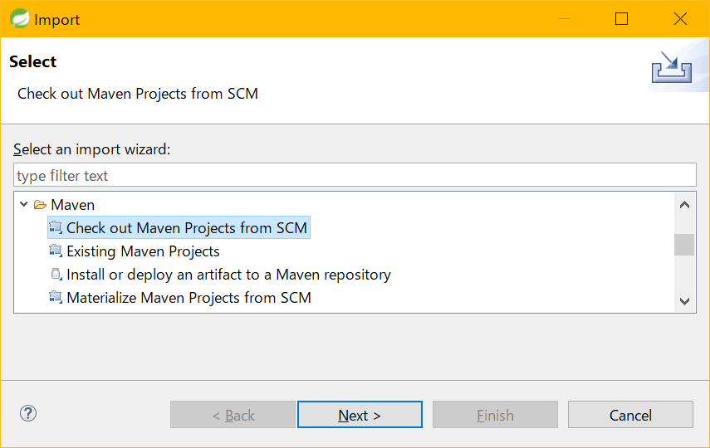

mvc-configのエラーがきえない。ビルドは成功する

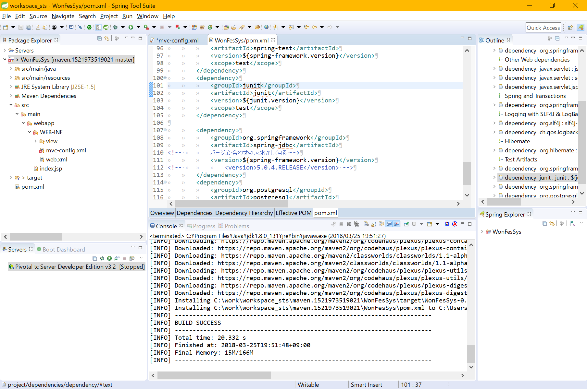

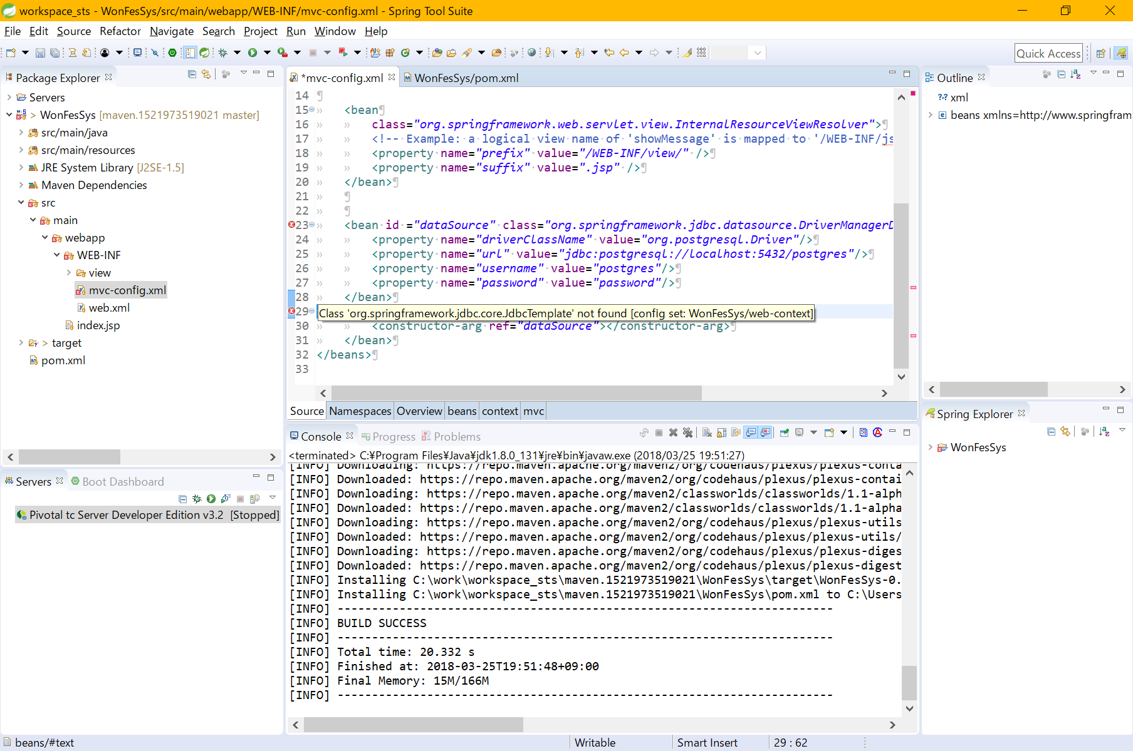

⇒ | JREの指定がJDK配下のJREでなｋった。
 | 設定を変更して、Maven ｉｎｓｔａｌｌすると、ビルドエラーは消えた

do0325
subversionを設定する

 | yum install subversion mod_dav_svnyum

 | 設定変更
 | /etc/httpd/conf/conf.d/subversion.conf

 | 実行
 | cd /var/www/svn
 | svnadmin create stuff
 | chown -R apache.apache stuff
 | chcon -R -t httpd_sys_content_t stuff

⇒めんどいのでやめる

gitの利用
 | github | https://github.com/gitRock2016/WonFesSys.git

 | ローカルリポジトリは既存を利用
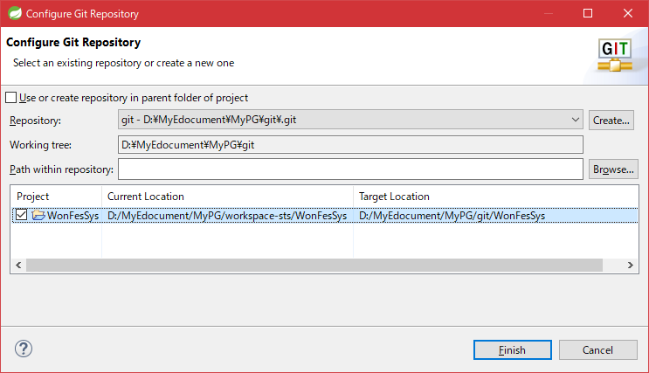

 | staging
 |  | targetフォルダ配下は除く
 |  | .classpathなどの設定ファイルは除く

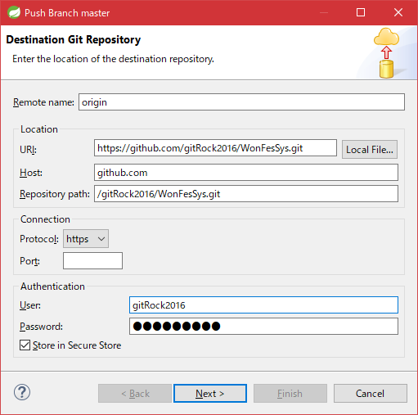
 | push

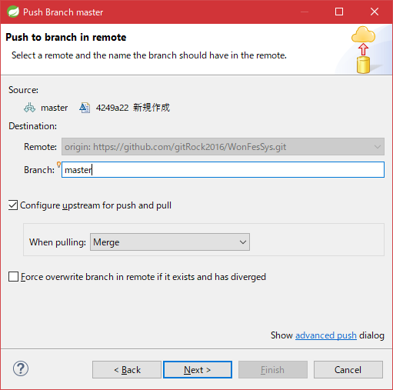
 |  |  | デフォルトのまま

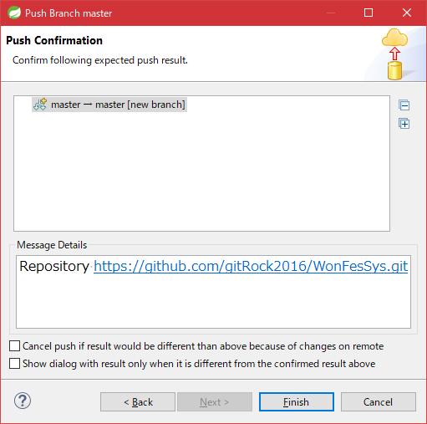
 |  |  | デフォルトのまま

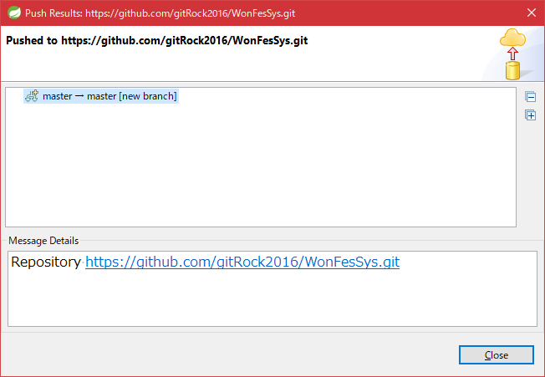

 |  |  |  | デフォルトのまま

do0324
gitでプロジェクト管理

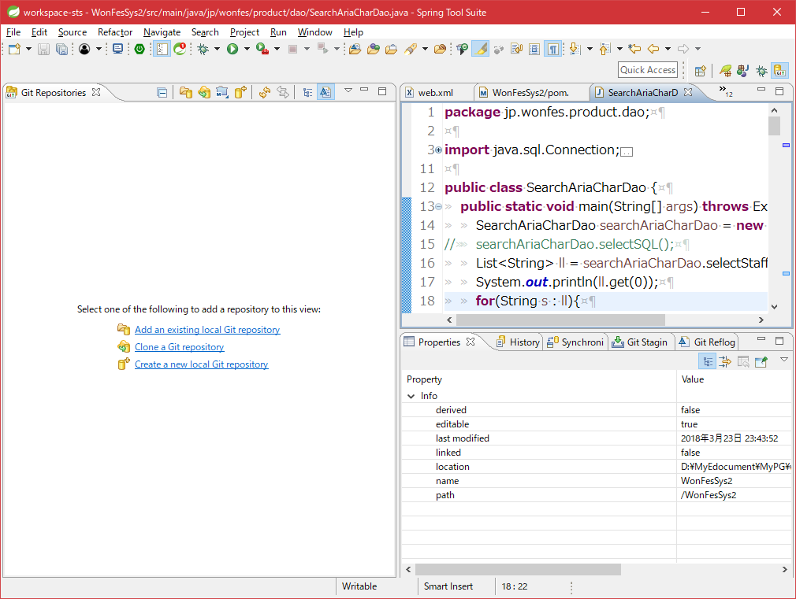

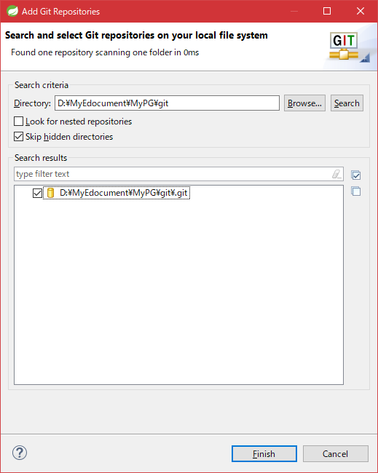

 |  |  |  | 別eclipseでも利用しているgitリポジトリ

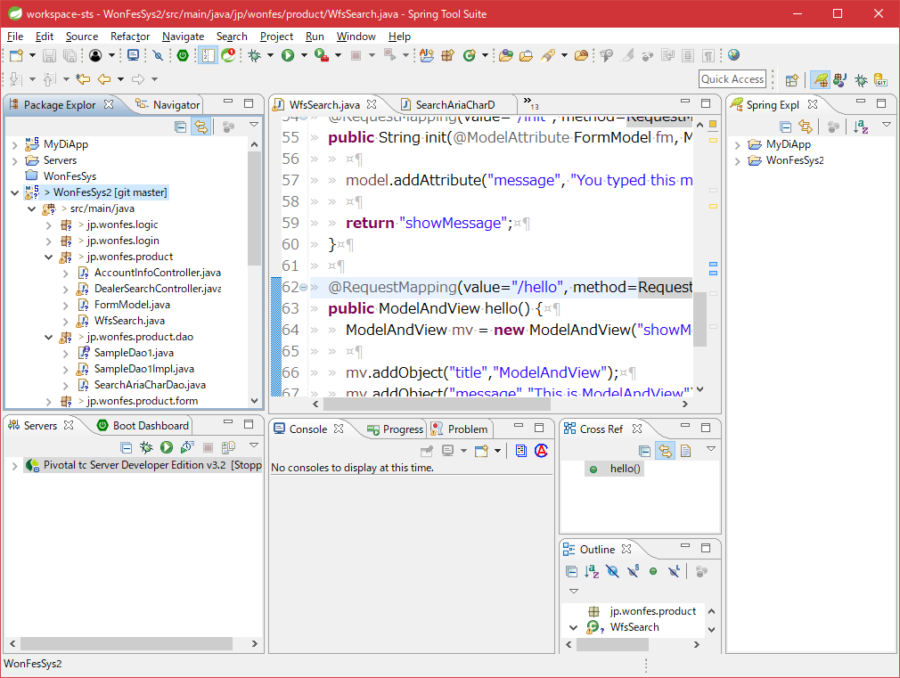

 |  | Team > ShareProjetct

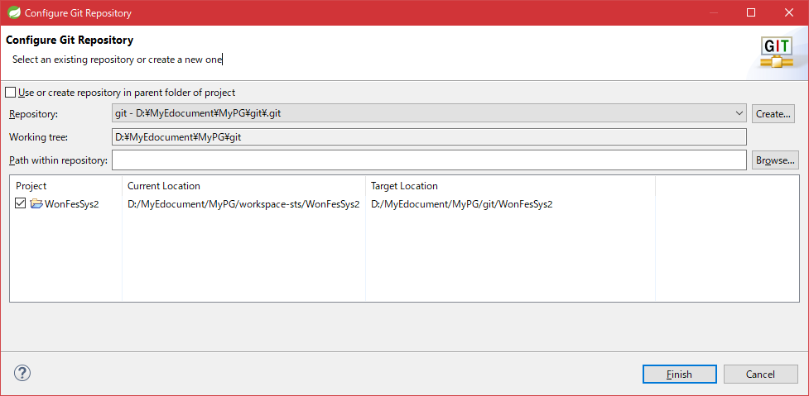

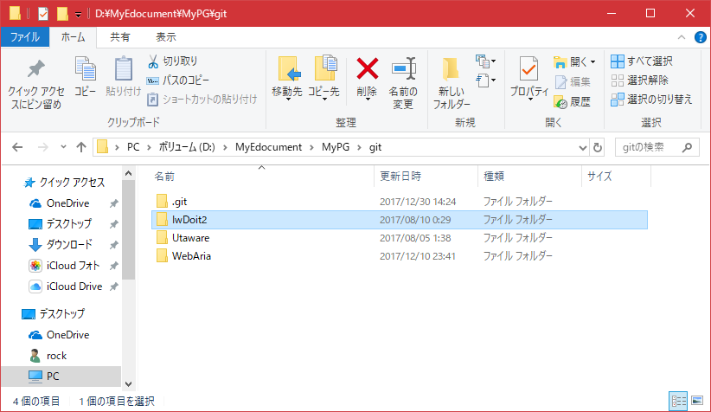
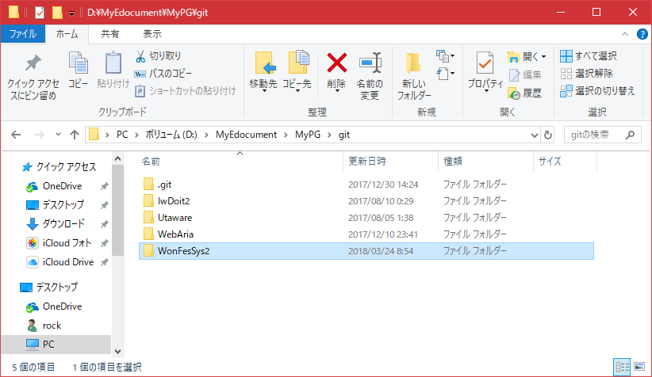

⇒ | 構成検討のため一時休止

⇒ | なぜかプロジェクトが消えたので、再度作成する・・・・・
 | プロジェクト構成は以下にする

 |  | Service
 |  | ∟ | login
 |  | ∟ | login
 |  | Logic

 |  | Dao

⇒ | 作成した

 | ・Kagoyaと同じバージョンのTomcatをインストール
 | apache-tomcat-8.5.9-windows-x64.zip
 | https://archive.apache.org/dist/tomcat/tomcat-8/v8.5.9/bin/

 | インストール先
 | D:\MyEdocument\MyPG\webapl\WonFesSys\apache-tomcat-8.5.9

 | サーバービューにTomcatを追加しようとすると以下エラーが発生し設定できない

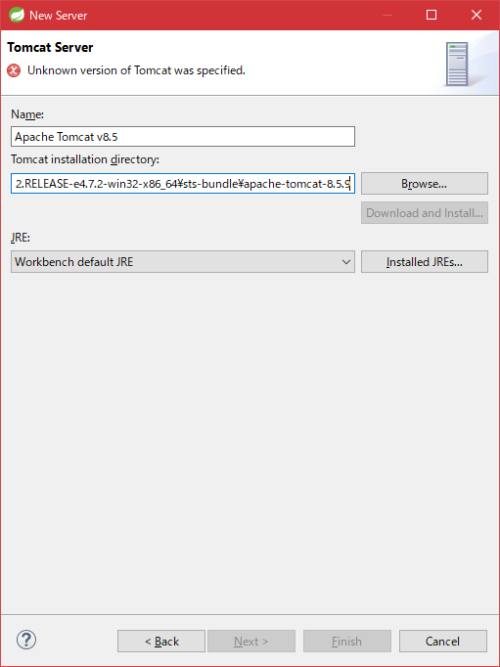

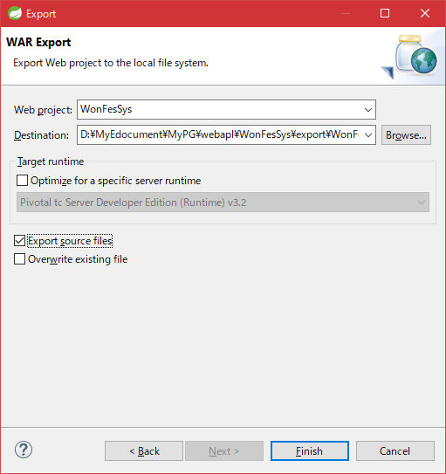

 | warエクスポートしてデプロイ
 | 新しくapache⇒tomcatのポート連携
 | 詳細は以下シート参照
 |  | tomcatデプロイ!A1

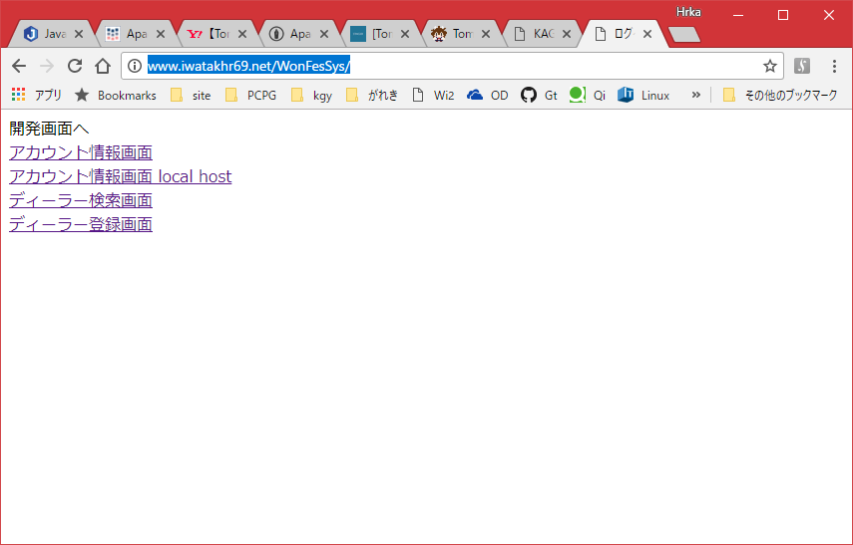

 | Linuxでpostgresに接続
 | 参考 | http://itmemo.net-luck.com/linux-centos-postgresql-install/

 | ・環境変数追加
 |  | /usr/pgsql-9.5/bin

 | ・postgresのパスワード変更
 |  | postgres
 |  | passowrd

 | DB検索時にエラーが発生する

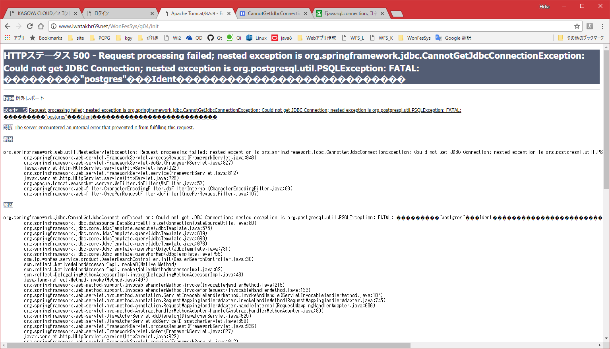

--HTTPステータス 500 - Request processing failed; nested exception is org.springframework.jdbc.CannotGetJdbcConnectionException: Could not get JDBC Connection; nested exception is org.postgresql.util.PSQLException: FATAL: ���������"postgres"���Ident���������������������������
type 例外レポート
メッセージ Request processing failed; nested exception is org.springframework.jdbc.CannotGetJdbcConnectionException: Could not get JDBC Connection; nested exception is org.postgresql.util.PSQLException: FATAL: ���������"postgres"���Ident���������������������������
説明 The server encountered an internal error that prevented it from fulfilling this request.
例外
org.springframework.web.util.NestedServletException: Request processing failed; nested exception is org.springframework.jdbc.CannotGetJdbcConnectionException: Could not get JDBC Connection; nested exception is org.postgresql.util.PSQLException: FATAL: ���������"postgres"���Ident���������������������������
org.springframework.web.servlet.FrameworkServlet.processRequest(FrameworkServlet.java:948)
org.springframework.web.servlet.FrameworkServlet.doGet(FrameworkServlet.java:827)
javax.servlet.http.HttpServlet.service(HttpServlet.java:622)
org.springframework.web.servlet.FrameworkServlet.service(FrameworkServlet.java:812)
javax.servlet.http.HttpServlet.service(HttpServlet.java:729)
org.apache.tomcat.websocket.server.WsFilter.doFilter(WsFilter.java:52)
org.springframework.web.filter.CharacterEncodingFilter.doFilterInternal(CharacterEncodingFilter.java:88)
org.springframework.web.filter.OncePerRequestFilter.doFilter(OncePerRequestFilter.java:107)
原因
org.springframework.jdbc.CannotGetJdbcConnectionException: Could not get JDBC Connection; nested exception is org.postgresql.util.PSQLException: FATAL: ���������"postgres"���Ident���������������������������
org.springframework.jdbc.datasource.DataSourceUtils.getConnection(DataSourceUtils.java:80)
org.springframework.jdbc.core.JdbcTemplate.execute(JdbcTemplate.java:575)
org.springframework.jdbc.core.JdbcTemplate.query(JdbcTemplate.java:639)
org.springframework.jdbc.core.JdbcTemplate.query(JdbcTemplate.java:668)
org.springframework.jdbc.core.JdbcTemplate.query(JdbcTemplate.java:676)
org.springframework.jdbc.core.JdbcTemplate.queryForObject(JdbcTemplate.java:731)
org.springframework.jdbc.core.JdbcTemplate.queryForMap(JdbcTemplate.java:759)
com.jp.wonfes.service.product.DealerSearchController.init(DealerSearchController.java:30)
sun.reflect.NativeMethodAccessorImpl.invoke0(Native Method)
sun.reflect.NativeMethodAccessorImpl.invoke(NativeMethodAccessorImpl.java:62)
sun.reflect.DelegatingMethodAccessorImpl.invoke(DelegatingMethodAccessorImpl.java:43)
java.lang.reflect.Method.invoke(Method.java:497)
org.springframework.web.method.support.InvocableHandlerMethod.invoke(InvocableHandlerMethod.java:219)
org.springframework.web.method.support.InvocableHandlerMethod.invokeForRequest(InvocableHandlerMethod.java:132)
org.springframework.web.servlet.mvc.method.annotation.ServletInvocableHandlerMethod.invokeAndHandle(ServletInvocableHandlerMethod.java:104)
org.springframework.web.servlet.mvc.method.annotation.RequestMappingHandlerAdapter.invokeHandleMethod(RequestMappingHandlerAdapter.java:745)
org.springframework.web.servlet.mvc.method.annotation.RequestMappingHandlerAdapter.handleInternal(RequestMappingHandlerAdapter.java:686)
org.springframework.web.servlet.mvc.method.AbstractHandlerMethodAdapter.handle(AbstractHandlerMethodAdapter.java:80)
org.springframework.web.servlet.DispatcherServlet.doDispatch(DispatcherServlet.java:925)
org.springframework.web.servlet.DispatcherServlet.doService(DispatcherServlet.java:856)
org.springframework.web.servlet.FrameworkServlet.processRequest(FrameworkServlet.java:936)
org.springframework.web.servlet.FrameworkServlet.doGet(FrameworkServlet.java:827)
javax.servlet.http.HttpServlet.service(HttpServlet.java:622)
org.springframework.web.servlet.FrameworkServlet.service(FrameworkServlet.java:812)
javax.servlet.http.HttpServlet.service(HttpServlet.java:729)
org.apache.tomcat.websocket.server.WsFilter.doFilter(WsFilter.java:52)
org.springframework.web.filter.CharacterEncodingFilter.doFilterInternal(CharacterEncodingFilter.java:88)
org.springframework.web.filter.OncePerRequestFilter.doFilter(OncePerRequestFilter.java:107)
原因
org.postgresql.util.PSQLException: FATAL: ���������"postgres"���Ident���������������������������
org.postgresql.core.v3.ConnectionFactoryImpl.doAuthentication(ConnectionFactoryImpl.java:408)
org.postgresql.core.v3.ConnectionFactoryImpl.openConnectionImpl(ConnectionFactoryImpl.java:181)
org.postgresql.core.ConnectionFactory.openConnection(ConnectionFactory.java:64)
org.postgresql.jdbc2.AbstractJdbc2Connection.<init>(AbstractJdbc2Connection.java:144)
org.postgresql.jdbc3.AbstractJdbc3Connection.<init>(AbstractJdbc3Connection.java:29)
org.postgresql.jdbc3g.AbstractJdbc3gConnection.<init>(AbstractJdbc3gConnection.java:21)
org.postgresql.jdbc4.AbstractJdbc4Connection.<init>(AbstractJdbc4Connection.java:31)
org.postgresql.jdbc4.Jdbc4Connection.<init>(Jdbc4Connection.java:24)
org.postgresql.Driver.makeConnection(Driver.java:410)
org.postgresql.Driver.connect(Driver.java:280)
java.sql.DriverManager.getConnection(DriverManager.java:664)
java.sql.DriverManager.getConnection(DriverManager.java:208)
org.springframework.jdbc.datasource.DriverManagerDataSource.getConnectionFromDriverManager(DriverManagerDataSource.java:173)
org.springframework.jdbc.datasource.DriverManagerDataSource.getConnectionFromDriver(DriverManagerDataSource.java:164)
org.springframework.jdbc.datasource.AbstractDriverBasedDataSource.getConnectionFromDriver(AbstractDriverBasedDataSource.java:153)
org.springframework.jdbc.datasource.AbstractDriverBasedDataSource.getConnection(AbstractDriverBasedDataSource.java:119)
org.springframework.jdbc.datasource.DataSourceUtils.doGetConnection(DataSourceUtils.java:111)
org.springframework.jdbc.datasource.DataSourceUtils.getConnection(DataSourceUtils.java:77)
org.springframework.jdbc.core.JdbcTemplate.execute(JdbcTemplate.java:575)
org.springframework.jdbc.core.JdbcTemplate.query(JdbcTemplate.java:639)
org.springframework.jdbc.core.JdbcTemplate.query(JdbcTemplate.java:668)
org.springframework.jdbc.core.JdbcTemplate.query(JdbcTemplate.java:676)
org.springframework.jdbc.core.JdbcTemplate.queryForObject(JdbcTemplate.java:731)
org.springframework.jdbc.core.JdbcTemplate.queryForMap(JdbcTemplate.java:759)
com.jp.wonfes.service.product.DealerSearchController.init(DealerSearchController.java:30)
sun.reflect.NativeMethodAccessorImpl.invoke0(Native Method)
sun.reflect.NativeMethodAccessorImpl.invoke(NativeMethodAccessorImpl.java:62)
sun.reflect.DelegatingMethodAccessorImpl.invoke(DelegatingMethodAccessorImpl.java:43)
java.lang.reflect.Method.invoke(Method.java:497)
org.springframework.web.method.support.InvocableHandlerMethod.invoke(InvocableHandlerMethod.java:219)
org.springframework.web.method.support.InvocableHandlerMethod.invokeForRequest(InvocableHandlerMethod.java:132)
org.springframework.web.servlet.mvc.method.annotation.ServletInvocableHandlerMethod.invokeAndHandle(ServletInvocableHandlerMethod.java:104)
org.springframework.web.servlet.mvc.method.annotation.RequestMappingHandlerAdapter.invokeHandleMethod(RequestMappingHandlerAdapter.java:745)
org.springframework.web.servlet.mvc.method.annotation.RequestMappingHandlerAdapter.handleInternal(RequestMappingHandlerAdapter.java:686)
org.springframework.web.servlet.mvc.method.AbstractHandlerMethodAdapter.handle(AbstractHandlerMethodAdapter.java:80)
org.springframework.web.servlet.DispatcherServlet.doDispatch(DispatcherServlet.java:925)
org.springframework.web.servlet.DispatcherServlet.doService(DispatcherServlet.java:856)
org.springframework.web.servlet.FrameworkServlet.processRequest(FrameworkServlet.java:936)
org.springframework.web.servlet.FrameworkServlet.doGet(FrameworkServlet.java:827)
javax.servlet.http.HttpServlet.service(HttpServlet.java:622)
org.springframework.web.servlet.FrameworkServlet.service(FrameworkServlet.java:812)
javax.servlet.http.HttpServlet.service(HttpServlet.java:729)
org.apache.tomcat.websocket.server.WsFilter.doFilter(WsFilter.java:52)
org.springframework.web.filter.CharacterEncodingFilter.doFilterInternal(CharacterEncodingFilter.java:88)
org.springframework.web.filter.OncePerRequestFilter.doFilter(OncePerRequestFilter.java:107)
注意 原因のすべてのスタックトレースは、Apache Tomcat/8.5.9のログに記録されています
Apache Tomcat/8.5.9

 | ログが出力されていた
 | /var/lib/pgsql/9.5/data/pg_log
 |  | all all 127.0.0.1/32 ident"
 |  | < 2018-03-25 02:26:33.514 JST >LOG: アドレス"127.0.0.1"、ポート113のIdentサーバに接続できませんでした: 接続を拒否されました
 |  | < 2018-03-25 02:26:33.514 JST >FATAL: ユーザ"postgres"のIdent認証に失敗しました
 |  | < 2018-03-25 02:26:33.514 JST >詳細: 接続はpg_hba.confの行82に一致しました: "host all all 127.0.0.1/32 ident"

 | クライアントからiwatakhr69のpostgreにアクセスが禁止されている？
 | だがら、結合にログイン⇒postgreはOKだが、ブラウザからはアウトにされていたのかな・・

 | pg_hba.confについて
 |  | https://www.dbonline.jp/postgresql/ini/index2.html
 | pg_hba.confの修正について
 |  | http://rina.jpn.ph/~rance/linux/postgresql/connect.html

do031
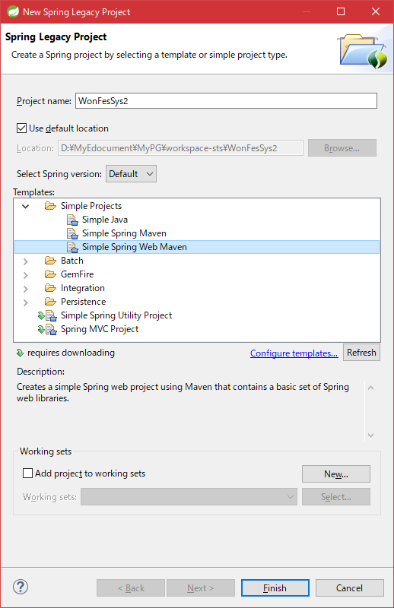
サーバー起動しても以下エラー

404エラー

対応として以下
・ソース変更したので、Maven installをやりなおし |  |  | ⇒同じエラーがでる

・PC再起動して対応
 | 8080ポートを変更
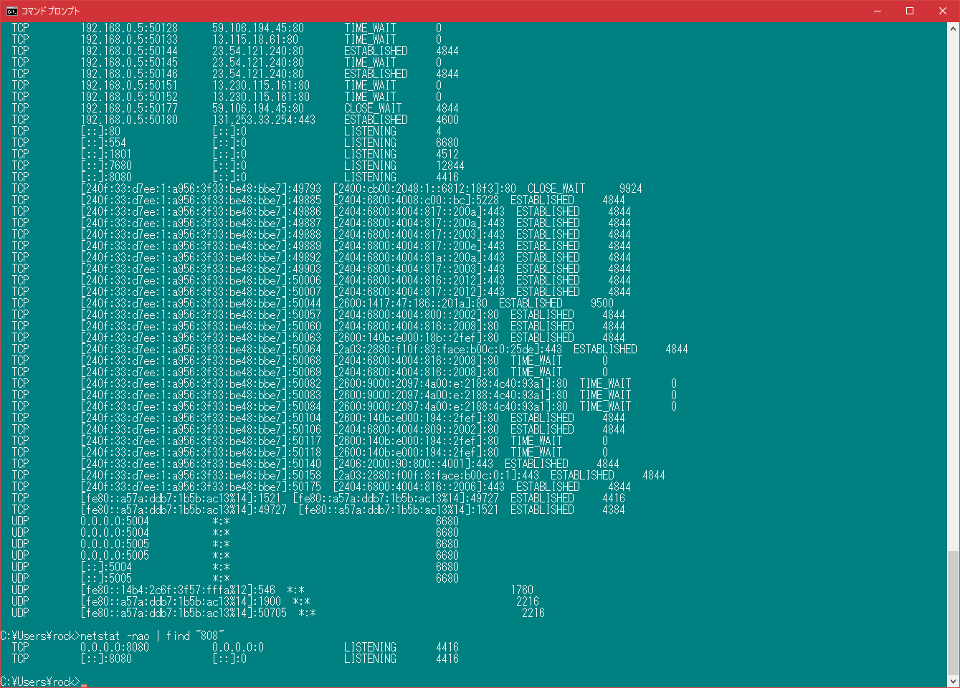

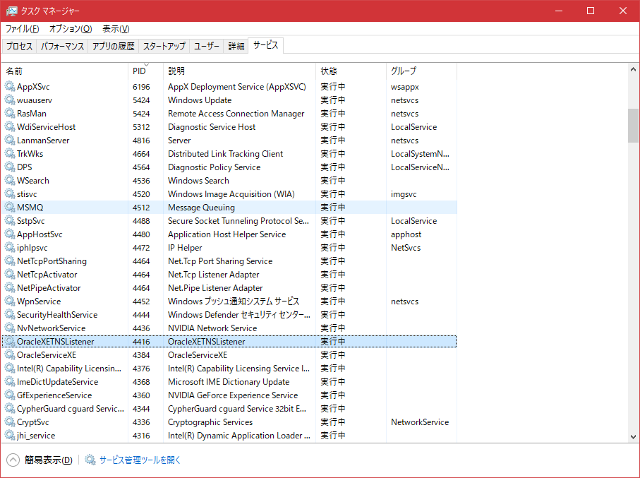

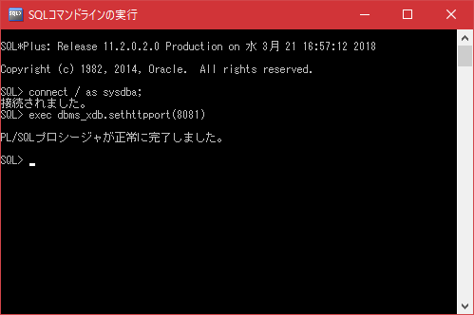

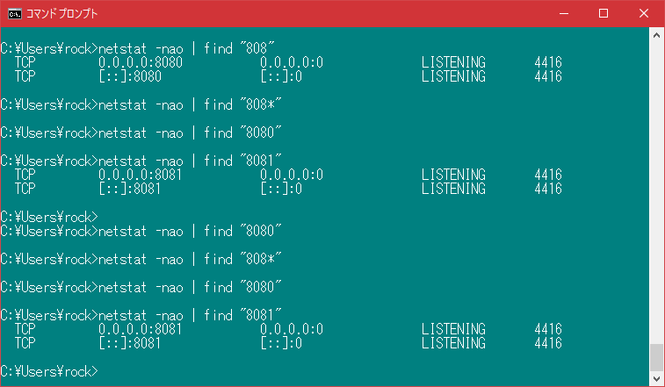

 |  | http://hhelibex.hatenablog.jp/entry/20081019/1224413810



⇒うまくいかない
新しく再作成

do0322
jdbcを利用した直書きソースが動くか試す
mavaenを介さず、libを直接読み込む
 | ↓ライブラリ
 | D:\MyEdocument\MyPG\webapl\postgres

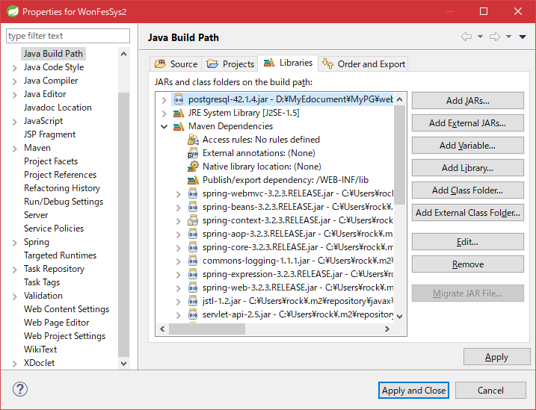

追加

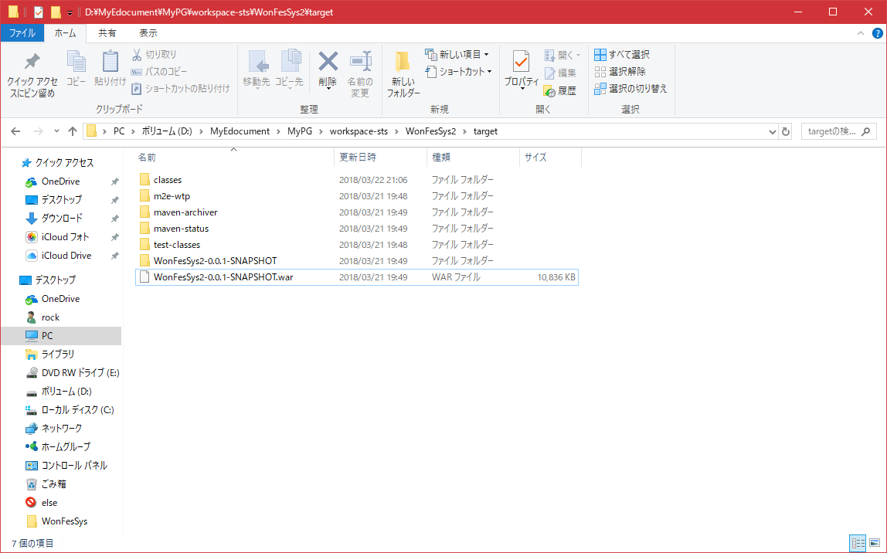

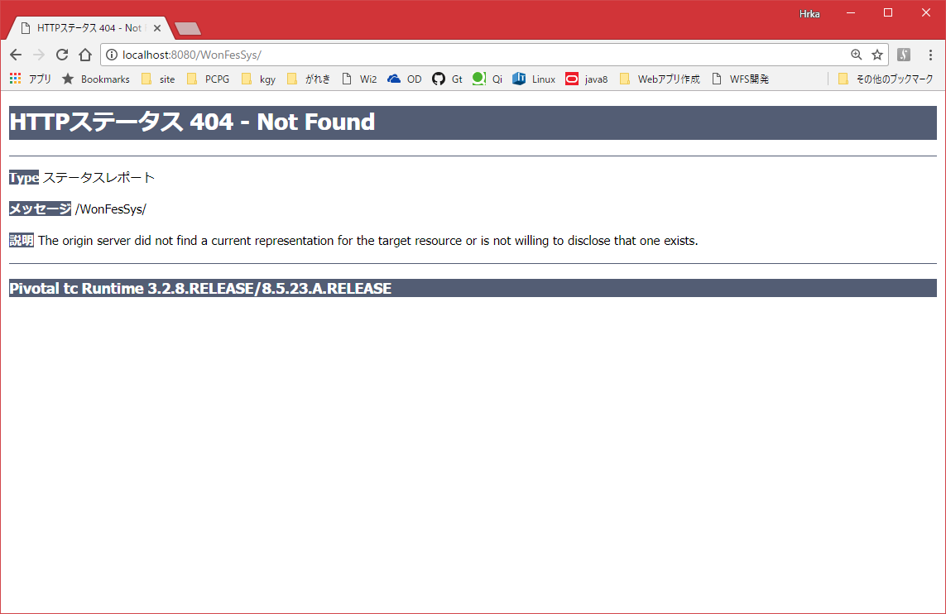

 | 対応
 | ・BuilePathの追加
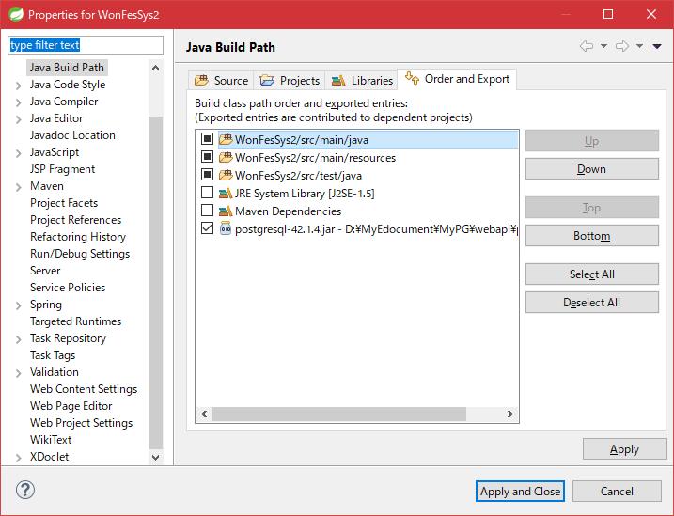

 | ・web.xmlに追加

 |  |  |  | <resource-ref>
 |  |  |  |  | <description>postgreSQL Datasource example</description>
 |  |  |  |  | <res-ref-name>jdbc/postgres</res-ref-name>
 |  |  |  |  | <res-type>javax.sql.DataSource</res-type>
 |  |  |  |  | <res-auth>Container</res-auth>
 |  |  |  | </resource-ref>



 | ⇒つかない・・

 | ・SpringJDBCを利用

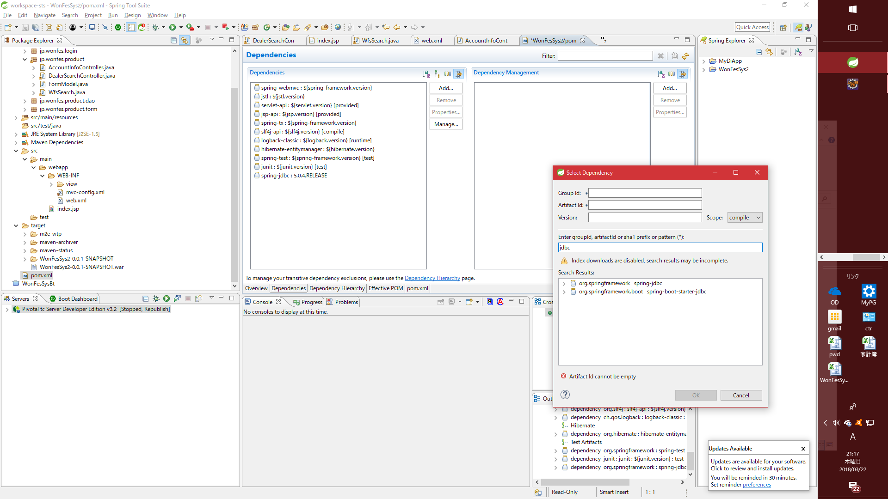

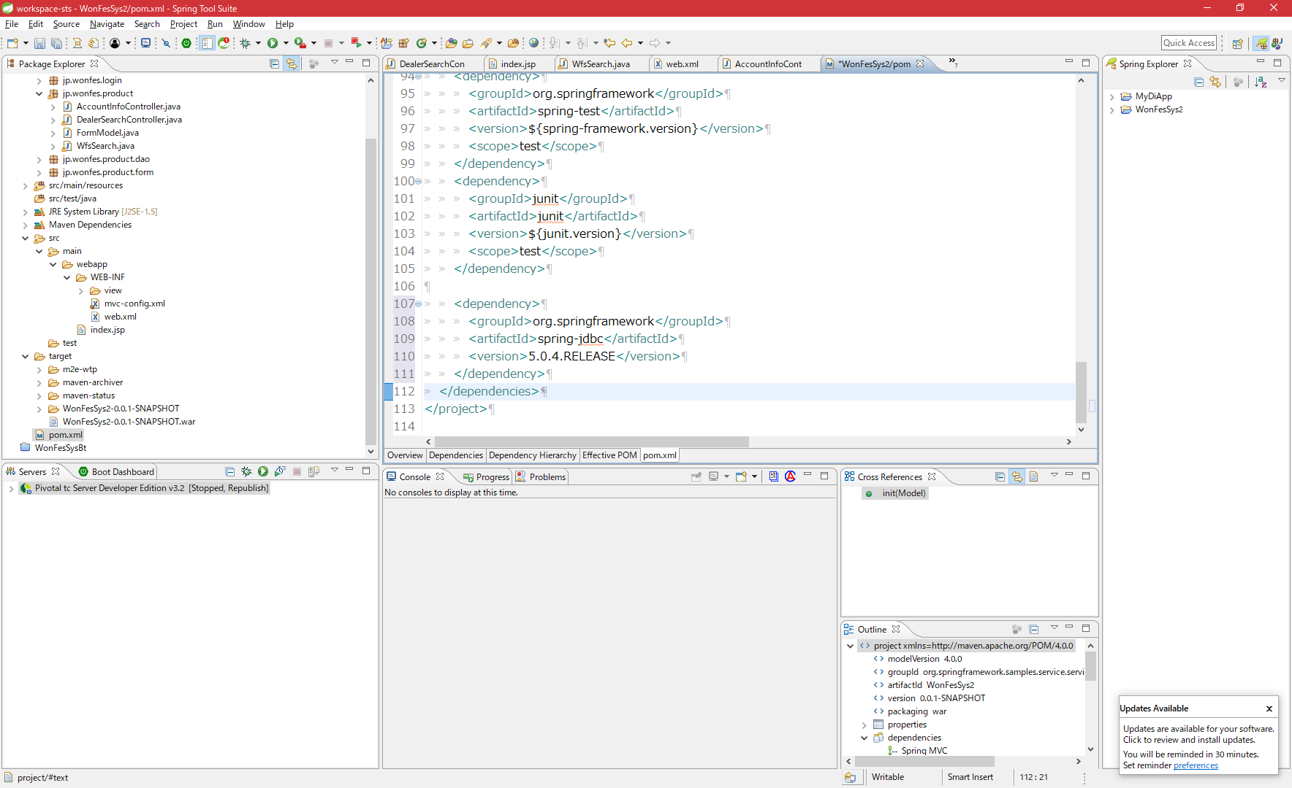

以下を依存性注入
 | spring-jdbc
 | postgres

 | <!-- DB -->
 | <dependency>
 | <groupId>org.mybatis</groupId>
 | <artifactId>mybatis</artifactId>
 | <version>3.2.7</version>
 | </dependency>
 | <dependency>
 | <groupId>org.mybatis</groupId>
 | <artifactId>mybatis-spring</artifactId>
 | <version>1.2.2</version>
 | </dependency>
 | <dependency>
 | <groupId>commons-dbcp</groupId>
 | <artifactId>commons-dbcp</artifactId>
 | <version>1.2.2</version>
 | </dependency>
 | <dependency>
 | <groupId>org.postgresql</groupId>
 | <artifactId>postgresql</artifactId>
 | <version>9.3-1102-jdbc4</version>
 | </dependency>

 | <dependency>
 |  |  |  | <groupId>org.mybatis</groupId>
 |  |  |  | <artifactId>mybatis</artifactId>
 |  |  |  | <version>3.4.6</version>
 |  |  | </dependency>
 |  |  | <dependency>
 |  |  |  | <groupId>org.mybatis</groupId>
 |  |  |  | <artifactId>mybatis-spring</artifactId>
 |  |  |  | <version>1.3.2</version>
 |  |  | </dependency>
 |  |  | <dependency>
 |  |  |  | <groupId>org.postgresql</groupId>
 |  |  |  | <artifactId>postgresql</artifactId>
 |  |  |  | <version>42.2.1</version>
 |  |  |  | <type>bundle</type>
 |  |  | </dependency>

↓以下参考にいろいろxml作ったけど、面倒くさくなった。。。。
https://www.ois-yokohama.co.jp/oisblog/archives/534

以下対応をする
・画面が出る状態にする
・jdbcドライバをpomに記載し、postgresへjdbccのみで接続する
参考
http://typea.info/blg/glob/2011/05/springsource-tool-suite-spring-mvc-spring-jdbc.html

 | mavenのリポジトリをローカルリポジトリに変更すると、maven installがうまく行かない
 | ＞No compiler is provided in this environment. Perhaps you are running on a JRE rather than a JDK?
 | ⇒
 | https://qiita.com/yuji38kwmt/items/658eeb02c596d252c30f
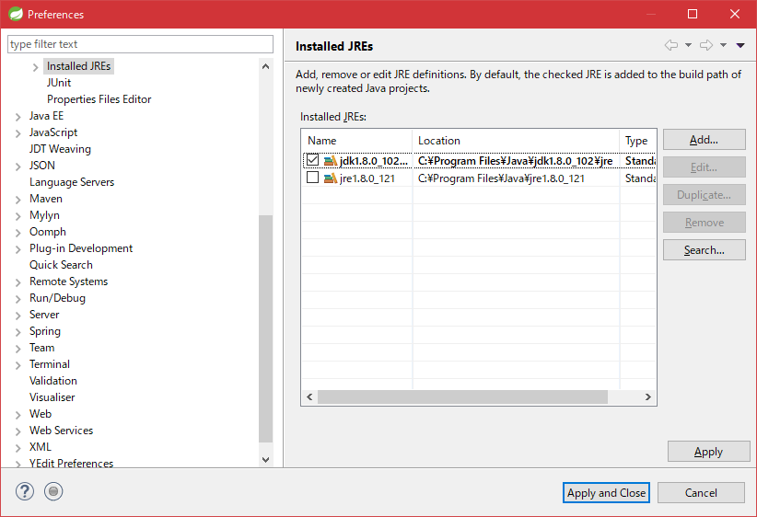

接続しようとすると以下エラー

 |  | java.sql.SQLException: No suitable driver found for jdbc:postgresql://localhost:5432/postgres
 |  |  | at java.sql.DriverManager.getConnection(DriverManager.java:689)
 |  |  | at java.sql.DriverManager.getConnection(DriverManager.java:247)
 |  |  | at jp.wonfes.product.dao.SearchAriaCharDao.selectStaff(SearchAriaCharDao.java:29)
 |  |  | at jp.wonfes.product.WfsSearch.init(WfsSearch.java:30)
 |  |  | at sun.reflect.NativeMethodAccessorImpl.invoke0(Native Method)
 |  |  | at sun.reflect.NativeMethodAccessorImpl.invoke(NativeMethodAccessorImpl.java:62)
 |  |  | at sun.reflect.DelegatingMethodAccessorImpl.invoke(DelegatingMethodAccessorImpl.java:43)
 |  |  | at java.lang.reflect.Method.invoke(Method.java:498)
 |  |  | at org.springframework.web.method.support.InvocableHandlerMethod.invoke(InvocableHandlerMethod.java:219)
 |  |  | at org.springframework.web.method.support.InvocableHandlerMethod.invokeForRequest(InvocableHandlerMethod.java:132)
 |  |  | at org.springframework.web.servlet.mvc.method.annotation.ServletInvocableHandlerMethod.invokeAndHandle(ServletInvocableHandlerMethod.java:104)
 |  |  | at org.springframework.web.servlet.mvc.method.annotation.RequestMappingHandlerAdapter.invokeHandleMethod(RequestMappingHandlerAdapter.java:745)
 |  |  | at org.springframework.web.servlet.mvc.method.annotation.RequestMappingHandlerAdapter.handleInternal(RequestMappingHandlerAdapter.java:686)
 |  |  | at org.springframework.web.servlet.mvc.method.AbstractHandlerMethodAdapter.handle(AbstractHandlerMethodAdapter.java:80)
 |  |  | at org.springframework.web.servlet.DispatcherServlet.doDispatch(DispatcherServlet.java:925)
 |  |  | at org.springframework.web.servlet.DispatcherServlet.doService(DispatcherServlet.java:856)
 |  |  | at org.springframework.web.servlet.FrameworkServlet.processRequest(FrameworkServlet.java:936)
 |  |  | at org.springframework.web.servlet.FrameworkServlet.doGet(FrameworkServlet.java:827)
 |  |  | at javax.servlet.http.HttpServlet.service(HttpServlet.java:635)
 |  |  | at org.springframework.web.servlet.FrameworkServlet.service(FrameworkServlet.java:812)
 |  |  | at javax.servlet.http.HttpServlet.service(HttpServlet.java:742)
 |  |  | at org.apache.catalina.core.ApplicationFilterChain.internalDoFilter(ApplicationFilterChain.java:231)
 |  |  | at org.apache.catalina.core.ApplicationFilterChain.doFilter(ApplicationFilterChain.java:166)
 |  |  | at org.apache.tomcat.websocket.server.WsFilter.doFilter(WsFilter.java:52)
 |  |  | at org.apache.catalina.core.ApplicationFilterChain.internalDoFilter(ApplicationFilterChain.java:193)
 |  |  | at org.apache.catalina.core.ApplicationFilterChain.doFilter(ApplicationFilterChain.java:166)
 |  |  | at org.springframework.web.filter.CharacterEncodingFilter.doFilterInternal(CharacterEncodingFilter.java:88)
 |  |  | at org.springframework.web.filter.OncePerRequestFilter.doFilter(OncePerRequestFilter.java:107)
 |  |  | at org.apache.catalina.core.ApplicationFilterChain.internalDoFilter(ApplicationFilterChain.java:193)
 |  |  | at org.apache.catalina.core.ApplicationFilterChain.doFilter(ApplicationFilterChain.java:166)
 |  |  | at org.apache.catalina.core.StandardWrapperValve.invoke(StandardWrapperValve.java:198)
 |  |  | at org.apache.catalina.core.StandardContextValve.invoke(StandardContextValve.java:96)
 |  |  | at org.apache.catalina.authenticator.AuthenticatorBase.invoke(AuthenticatorBase.java:478)
 |  |  | at org.apache.catalina.core.StandardHostValve.invoke(StandardHostValve.java:140)
 |  |  | at org.apache.catalina.valves.ErrorReportValve.invoke(ErrorReportValve.java:81)
 |  |  | at org.apache.catalina.valves.AbstractAccessLogValve.invoke(AbstractAccessLogValve.java:650)
 |  |  | at org.apache.catalina.core.StandardEngineValve.invoke(StandardEngineValve.java:87)
 |  |  | at org.apache.catalina.connector.CoyoteAdapter.service(CoyoteAdapter.java:342)
 |  |  | at org.apache.coyote.http11.Http11Processor.service(Http11Processor.java:803)
 |  |  | at org.apache.coyote.AbstractProcessorLight.process(AbstractProcessorLight.java:66)
 |  |  | at org.apache.coyote.AbstractProtocol$ConnectionHandler.process(AbstractProtocol.java:868)
 |  |  | at org.apache.tomcat.util.net.NioEndpoint$SocketProcessor.doRun(NioEndpoint.java:1459)
 |  |  | at org.apache.tomcat.util.net.SocketProcessorBase.run(SocketProcessorBase.java:49)
 |  |  | at java.util.concurrent.ThreadPoolExecutor.runWorker(ThreadPoolExecutor.java:1142)
 |  |  | at java.util.concurrent.ThreadPoolExecutor$Worker.run(ThreadPoolExecutor.java:617)
 |  |  | at org.apache.tomcat.util.threads.TaskThread$WrappingRunnable.run(TaskThread.java:61)
 |  |  | at java.lang.Thread.run(Thread.java:745)

 | 画面は表示されるが、DBに接続できずエラー
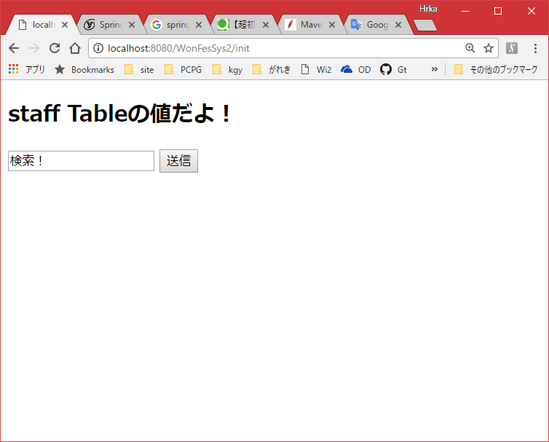

 | WebAriaは接続できる

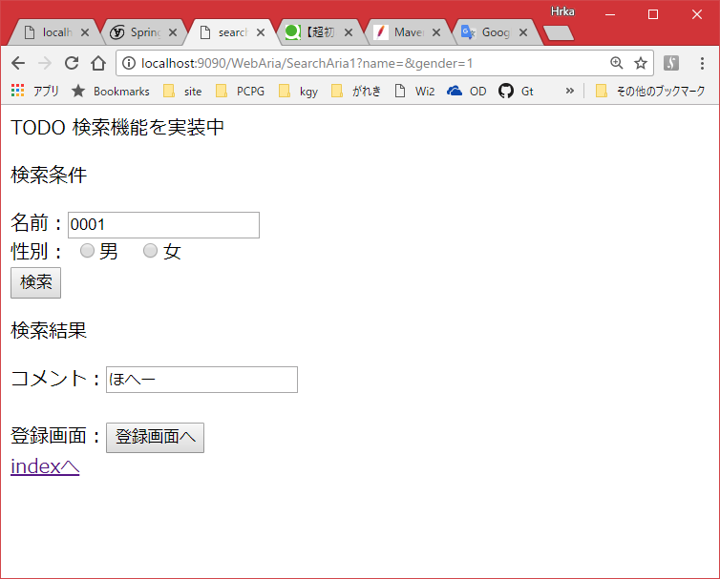

解決 | pom内のspringのバージョン指定を統一した

do0320
https://qiita.com/zateon/items/b610f514e13309268264
参考
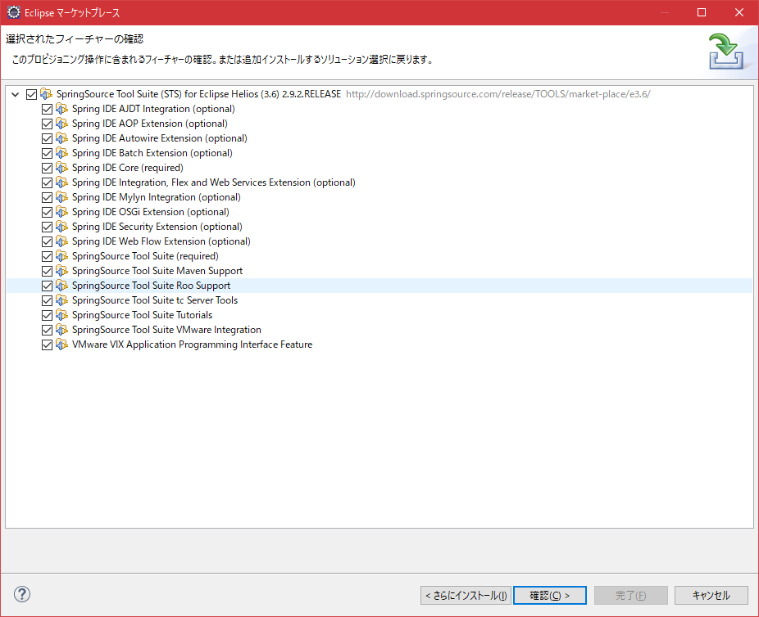

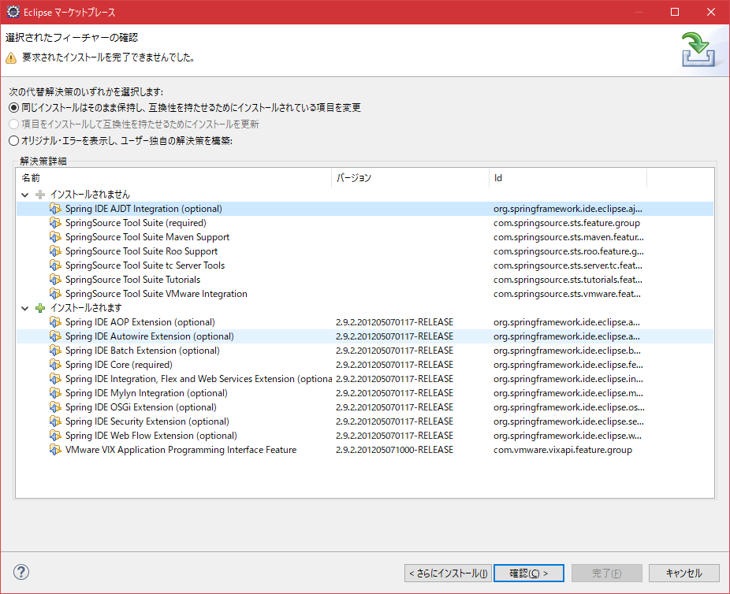

 | インストールする項目の収集中にエラーが発生しました
 | session context was:(profile=epp.package.jee, phase=org.eclipse.equinox.internal.p2.engine.phases.Collect, operand=, action=).
 | No repository found containing: osgi.bundle,com.jcraft.jsch,0.1.54.v20170116-1932
 | No repository found containing: osgi.bundle,javaewah,1.1.6.v20160919-1400
 | No repository found containing: osgi.bundle,org.apache.commons.compress,1.15.0.v20180119-1613
 | No repository found containing: osgi.bundle,org.eclipse.egit,4.11.0.201803080745-r
 | No repository found containing: osgi.bundle,org.eclipse.egit.core,4.11.0.201803080745-r
 | No repository found containing: osgi.bundle,org.eclipse.egit.doc,4.11.0.201803080745-r
 | No repository found containing: osgi.bundle,org.eclipse.egit.mylyn.ui,4.11.0.201803080745-r
 | No repository found containing: osgi.bundle,org.eclipse.egit.ui,4.11.0.201803080745-r
 | No repository found containing: osgi.bundle,org.eclipse.jgit,4.11.0.201803080745-r
 | No repository found containing: osgi.bundle,org.eclipse.jgit.archive,4.11.0.201803080745-r
 | No repository found containing: osgi.bundle,com.jcraft.jzlib,1.1.1.v201205102305
 | No repository found containing: org.eclipse.update.feature,org.eclipse.egit,4.11.0.201803080745-r
 | No repository found containing: org.eclipse.update.feature,org.eclipse.egit.mylyn,4.11.0.201803080745-r
 | No repository found containing: org.eclipse.update.feature,org.eclipse.jgit,4.11.0.201803080745-r
 | No repository found containing: osgi.bundle,org.slf4j.impl.log4j12,1.7.2.v20131105-2200

 | ⇒うまくいかないのでSTSを利用する
 | 以下から64bitをインストール
 | https://spring.io/tools/sts/all

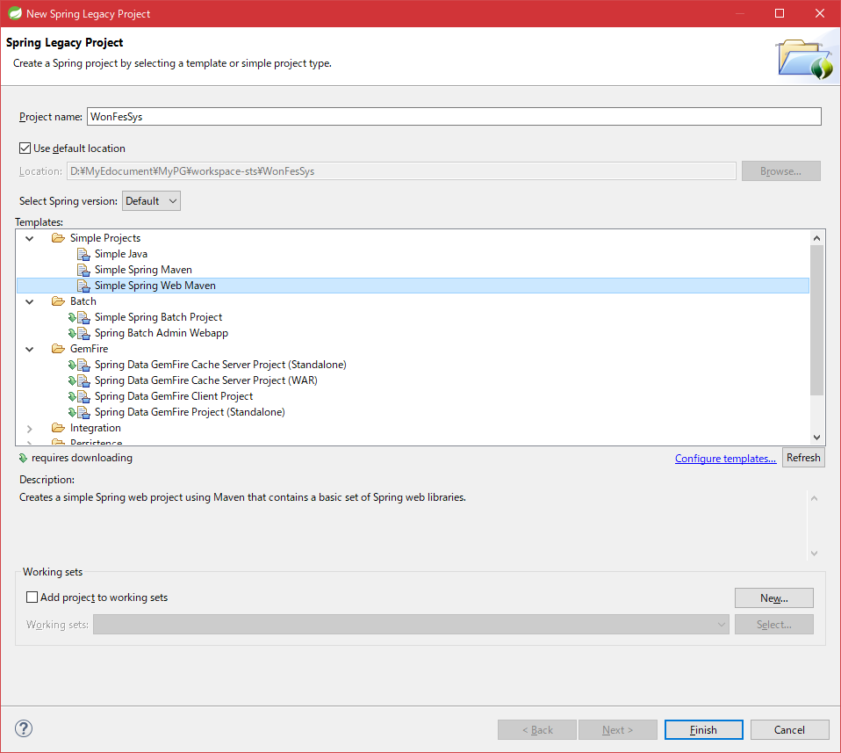

 | プロジェクト選択
 |  | Update Maven Project | ⇒ビルドエラー解消
 |  | Maven install | ⇒プロジェクトに必要なものインストール

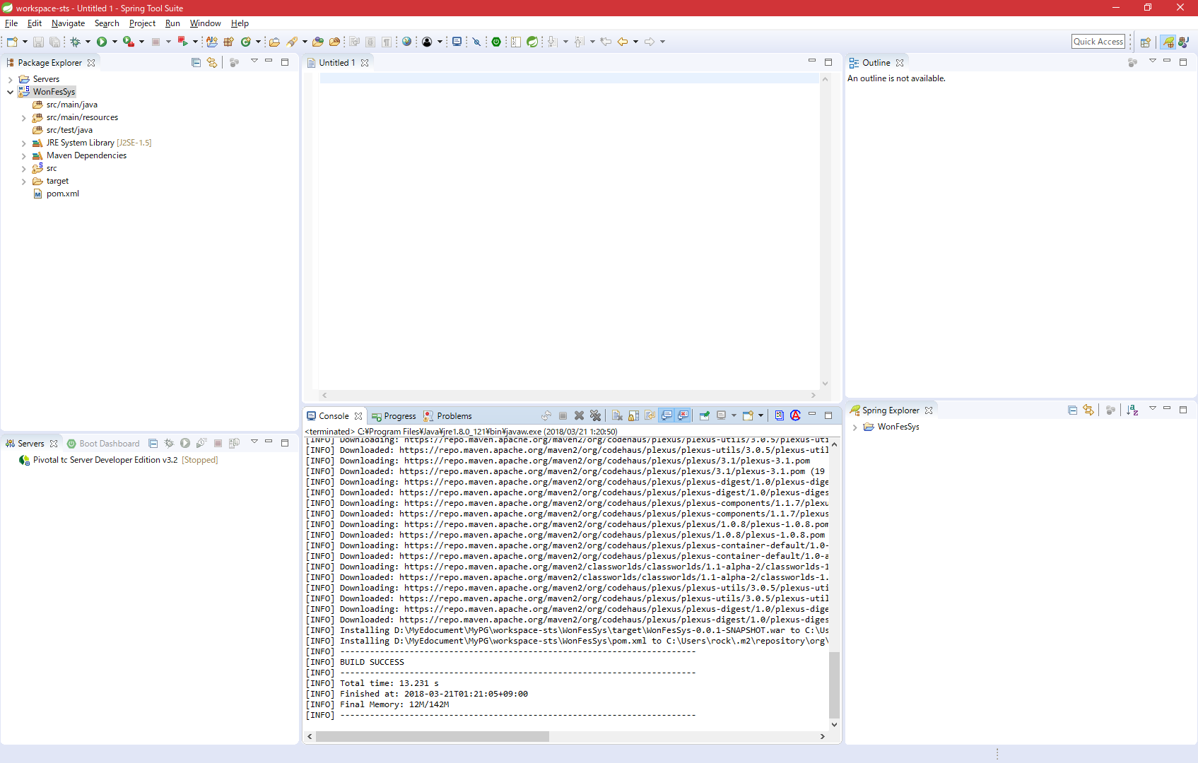

 | 接続できた
 | http://localhost:8080/WonFesSys/

 | あとは以下の本読んで進めた

 | SpringMVC/Roo プログラミング入門 掌田津耶乃

